Hoja1
PRÁCTICA 2 |  |  |  | Errores en las medidas. Medida de resistencias

Mesa | 4 |  | Nombre y apellidos1 |  | David Arnal García
Grupo | 1-FLIP |  | Nombre y apellidos2 |  | Rosana Muñoz Jiménez
Fecha | 4-Oct-18 |  | Nombre y apellidos3

ACTIVIDAD 1: | Busca una reistencia de 560W y mídela con el óhmetro. Calcula su error.
 |  | Rnominal |  | Medida óhmetro
 |  | R(Ω) | DR(Ω) | R(Ω) | Precision (%) | error lectura | DR(Ω) | DR(Ω) normalizado
 |  | 560 | 2.8 | 558.5 | 0.05 | 0.1 | 0.38 | 0.4

ACTIVIDAD 2: | Realiza el montaje de la figura y rellena la tabla siguiente. Utiliza el voltímetro digital.
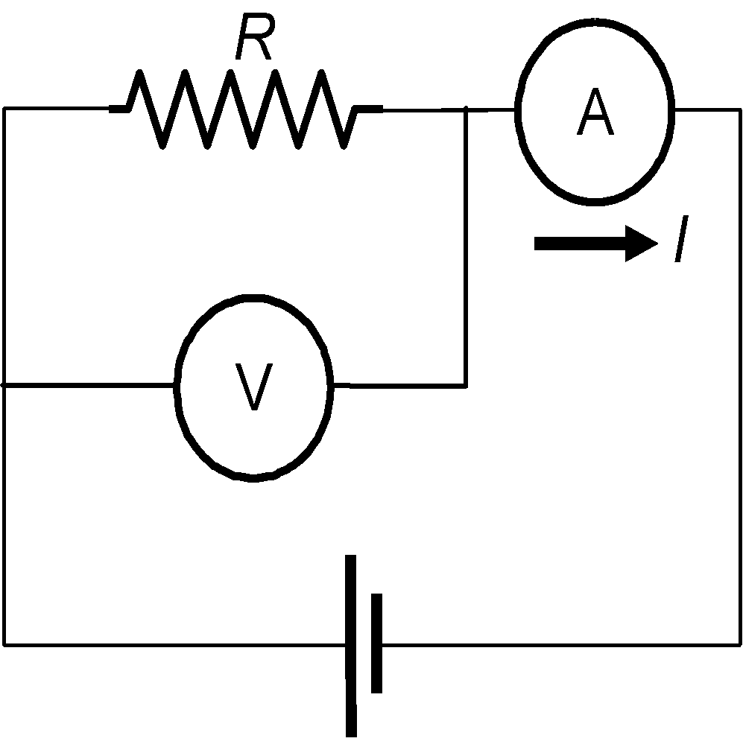
R nominal |  | R medida con montaje CORTO
1 | 2 | 3 | 4 | 5 | 6 | 7 | 8
R (W) | DR (Ω) | V (V) | DV (V) | I (mA) | DI (mA) | R=V/I (W) | DR (Ω)
560 | 2.8 | 4.429 | 0.003 | 8.147 | 0.02 | 543.636 | 1.335
15000 | 75 | 4.510 | 0.003 | 0.311 | 0.02 | 14501.608 | 932.58

ACTIVIDAD3: | Realiza el mismo montaje utilizando en esta ocasión el voltímetro analógico.

R nominal |  | R medida con montaje CORTO
1 | 2 | 3 | 4 | 5 | 6 | 7 | 8
R (W) | DR (W) | V (V) | DV (V) | I (mA) | DI (mA) | R=V/I (W) | DR (W)
560 | 2.8 | 5.0 | 0.003 | 8.457 | 0.02 | 591.226 | 1.40
15000 | 75 | 4.5 | 0.003 | 0.318 | 0.02 | 14150.943 | 890.00

Si consideramos únicamente la resistencia de 560 , calcula y escribe con detalle como has calculado cada una de las incertidumbres de las medidas realizadas:

Cálculo de DV (columna 4)
Marca del aparato |  | Fluke 45 |  | Clase del voltímetro |  | Analógico | Error de lectura: |  | 0,025% + 2
 | DV (V) = | 0.003

Cálculo de DI (columna 6)
Marca del aparato |  | Fluke 45 |  | Precisión del amperímetro |  | 100 mA | Error de lectura: |  | 0,05% + 2
 | DI (mA) = | 0.02

Columna 8
Determina la expresión de la incertidumbre para la medida de una resistencia a partir de la ley de Ohm, teniendo en cuenta las incertidumbres en la medida del voltaje (DV) y de la intensidad (DI) y escribe con detalle él cáculo de la resistencia de 560W

 |  |  |  |  |  |  |  | AR = (543,6 / 4,429) * 0,003 + (543,6 / 8,14) * 0,02 = 1,703

ACTIVIDAD4:
Vuelve a colocar los valores de la tablas de las anteriores actividades normalizados de acuerdo con las normas.

R nominal |  | R medida con montaje corto (digital)
1 | 2 | 3 | 4 | 5 | 6 | 7 | 8
R (W) | DR (W) | V (V) | DV (V) | I (mA) | DI (mA) | R=V/I (W) | DR (W)
560 | 2.8 | 4.429 | 0.003 | 8.14 | 0.02 | 543.6 | 1.3
15000 | 75 | 4.513 | 0.003 | 0.30 | 0.02 | 14501.6 | 932.6

R nominal |  | R medida con montaje corto (analógicol)
1 | 2 | 3 | 4 | 5 | 6 | 7 | 8
R (W) | DR (W) | V (V) | DV (V) | I (mA) | DI (mA) | R=V/I (W) | DR (W)
560 | 2.8 | 5.000 | 0.003 | 8.46 | 0.02 | 591.2 | 1.4
15000 | 75 | 4.500 | 0.003 | 0.32 | 0.02 | 14151 | 890

ACTIVIDAD5:
Explica los diferentes resultados que has obtenido en la medida de la resistencia de 15000W
Como se puede observar, la DR nominal de la resistencia 15000 Ohmios de ambos aparatos (analógico y digital) nos da exactamente lo mismo, es decir, 75 Ohm.
Por otra parte, se observa que hay una pequeña diferencia del potencial entre el digital y el analógico, (4,513 y 4,5, respectivamente). El DV, no obstante, es el mismo y la Intensidad varía dos centésimas entre
el digital y el analógico. El DI, como se puede ver, da el mismo valor. La Resistencia del digital presenta un valor de aproximadamente 14500 Ohm y, en cuanto al analógico, muestra un valor de 14151 ohmios, lo que resulta en una variación bastante notoria.
Por último, el DR entre los distintos montajes varía y en el digital da 932,6 Ohm, cuando en el analógico encontramos un valor de 890 Ohm.

